상품제안서
ST-4051(S) 타원회전식 양면탁상거울 | 상품코드: F02228

 |  |  |  |  |  |  | 02-412-0044 | www.easy1.co.kr
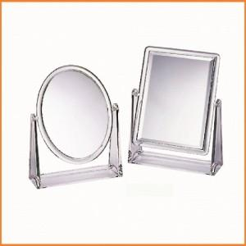

【상세/제작정보】 | *200개이상 주문시 실크1도인쇄 무료진행합니다

【인쇄/포장옵션】 | 실크 / 포장지포장

【공급단가】 | 수량 | 100~ | 300~ | 500~ | 1,000~ | 3,000~
*VAT별도 | 단가 | 5,850원 | 5,760원 | 5,620원 | 5,400원 | 5,170원

【상품 URL】 | https://dev.easy1.co.kr:443/src/goods_detail.php?gdno=2228

